상품제안서
엔보우 3채널 접이식 블루투스 키보드 N패드 [인쇄무료] | 상품코드: F05885

 |  |  |  |  |  |  | 02-412-0044 | www.easy1.co.kr
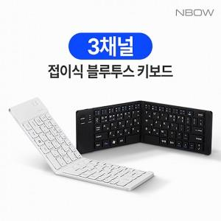

【상세/제작정보】 | 179g 초경량 슬림형, 거치대 겸용 케이스, 2단 접이식블루투스키보드

【인쇄/포장옵션】 | 레이저, 풀칼라 / 포장지포장

【공급단가】 | 수량 | 50~ | 100~ | 500~ | 1,000~ | 2,000~
*VAT별도 | 단가 | 22,500원 | 22,000원 | 20,600원 | 19,800원 | 19,500원

【상품 URL】 | http://www.easy1.co.kr/src/goods_detail.php?gdno=5885

